Mapa Inf (2)
Mapa N° 1 Cobertura geográfica de servicios financieros
Al 31 de marzo de 2026

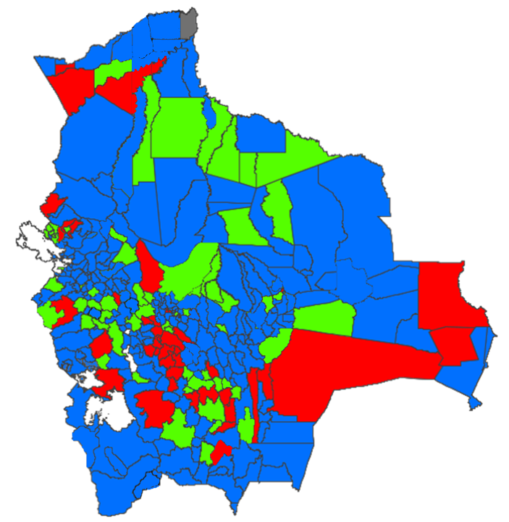

 | Nivel de cobertura | MUNICIPIOS |  | HABITANTES *
 |  | Número | % | Número | %
 | Alto | 236 | 69.617% | 10,490,254 | 87.375%
 | Medio | 64 | 18.879% | 978,540 | 8.150%
 | Bajo | 38 | 11.209% | 535,397 | 4.459%
 | Nulo | 1 | 0.295% | 1,840 | 0.015%
 | Total | 339 | 100.000% | 12,006,031 | 100.000%

* Proyección poblacional 2022, fuente INE

